Sheet1
https://www.jawhm.or.jp/event/map/pc.php?p=tokyo

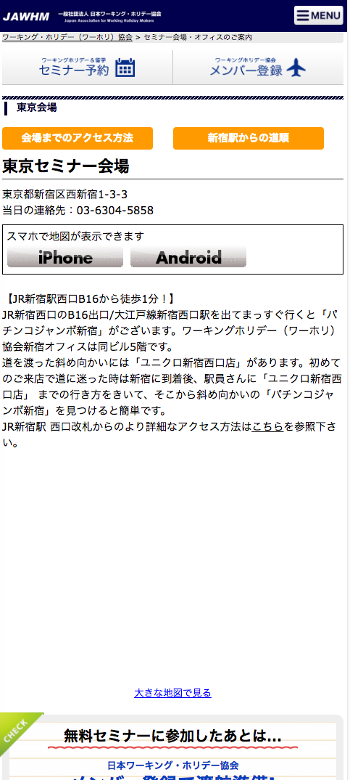

地図が表示されていません。
Bản đồ không thể hiện

